シート1
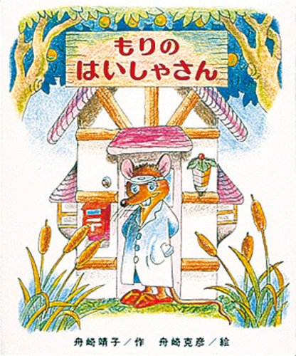

#<氏名> | ふが
#<年齢>
ほげ
 | #<画像>

